1.IDENTIFICACION
INFORMACIÓN GENERAL |  | INFORMACIÓN DEL ESTUDIO RESPECTIVO
 |  | NODO NÚMERO |  |  |  |  | 42508
 |  | INFORME NÚMERO |  |  |  |  | 1705
CONTRATISTA | UNIÓN TEMPORAL MOVILIDAD 2014 | ORDEN DE TRABAJO No. |  |  |  |  | PROGRAMACION BÁSICA
 |  | FECHA DE LA ORDEN DE TRABAJO |  |  |  |  | -
 |  | FECHA DE LA TOMA DE INFORMACIÓN |  |  |  |  | 130914
 |  | DÌA DE LA SEMANA
OBJETO DEL CONTRATO | REALIZAR LA TOMA DE INFORMACIÓN DE CAMPO, COMO INSUMO DEL PROGRAMA DE MONITOREO, SEGUIMIENTO Y PLANEACIÓN DEL TRÁNSITO Y EL TRANSPORTE DE BOGOTA D.C | TIPO DE ESTUDIO |  |  |  |  | VOLÚMENES POR TIPO DE VEHÍCULO DISCRIMINANDO CAMIONES
 |  | NOMBRE DEL ARCHIVO |  |  |  |  | 42508_AK_10_X_AC_19_140913_VOL_V1.xlsx
 |  | CÓDIGO DEL ESTUDIO |  |  |  |  | VOL
 |  | LUGAR DE LA TOMA DE INFORMACIÓN
NÚMERO DE CONTRATO | 2072-2013 | COORDENADA X |  |  |  |  | LONGITUD
 |  | COORDENADA Y |  |  |  |  | LATITUD

FECHA DE INICIO DEL CONTRATO | 22-01-2014 | PROFESIONALES RESPONSABLES
 |  | CONSULTOR (DIRECTOR) |  |  |  |  | ING. MSC. SANDRA LUCIA NAVAS TEQUIA
 |  | CONSULTOR (COORDINADOR GENERAL) |  |  |  |  | ING. MSC. LUIS FERNANDO RUBIANO BARRERO
INTERVENTORÍA | UNIVERSIDAD NACIONAL DE COLOMBIA | CONSULTOR (EXPERTO EN TRÁNSITO Y TRANSPORTE) |  |  |  |  | ING. ESP. DIANA PAOLA PARADA
 |  | CONSULTOR (ING ANÀLISIS) |  |  |  |  | ING. ESP. LUIS FERNANDO BECERRA
 |  | INTERVENTORÍA (DIRECTOR) |  |  |  |  | ING. MSC. ARTURO ZARATE
 |  | INTERVENTORÍA (ESPECIALISTA) |  |  |  |  | ING. MSC. WILLIAM CASTRO
 |  | INTERVENTORÍA (RESIDENTE) |  |  |  |  | ING. JOSÉ EDWIN TORRES
OBJETO DEL CONTRATO | INTERVENTORÍA TÉCNICA, ADMINISTRATIVA Y FINANCIERA PARA LA TOMA DE INFORMACIÓN DE CAMPO COMO INSUMO DEL PROGRAMA DE MONITOREO, SEGUIMIENTO Y PLANEACIÓN DEL TRÁNSITO Y TRANSPORTE DE BOGOTÁ D.C. | SUPERVISOR SECRETARIA MOVILIDAD |  |  |  |  | ING. FABIAN GONZALEZ

 |  | VERSIONES DEL ESTUDIO
 |  | NÚMERO |  | FECHA | OBSERVACIONES
NÚMERO DE CONTRATO | 2072-2013 | Versión 0 |  | 24/09/14
 |  | Versión 0 |  | 16/10/14 | SE ATENDIERON OBSERVACIONES DE INTERVENTORÍA SEGÚN OFICIO FI-INT-CMTTUB14-571-14, SE DA RESPUESTA MEDIANTE OFICIO N° ICV-187-C-995. En la hoja 1. IDENTIFICACIÓN, en el análisis puntual se completa la palabra viceversa.
 |  | Versión 1
FECHA DE INICIO DEL CONTRATO | 21-01-2014 | Versión 2

 |  | DESCRIPCIÓN DE LA TOMA DE INFORMACIÓN
 |  | TIPO DE VEHÍCULO | FACTOR DE EQUIVALENCIA | MOVIMIENTOS AFORADOS |  |  | No. DE PERÍODOS | HORA
ESQUEMA |  |  |  | ACCESO | LENTA | RÁPIDA | HORARIO DEL PERÍODO No. 1 | 22:00-06:00
 |  | L | 1 | NORTE | 1 | 1B | HORARIO DEL PERÍODO No. 2 | 06:00-14:00
 |  | C | 2 | SUR | 2 | 2B | HORARIO DEL PERÍODO No. 3 | 14:00-22:00
 |  |  |  | OCCIDENTE | 3 |  | No. DE HORAS TOMADAS | 24
 |  | BT | 2 | ORIENTE | 4 |  | HORARIO DE LA TOMA DE INFORMACIÓN | 22:00-22:00
 |  | B | 2 |  |  |  | No. DE EQUIPOS UTILIZADOS | 10
 |  |  |  | OBSERVACIONES DE LA TOMA DE INFORMACIÒN
 |  | AL | 2 | OBSERVACION |  |  |  |  | ACCESO
 |  | AT | 2.5 | SE PRESENTA LLUVIA EN EL PUNTO DE TOMA DE INFROMACIÓN ENTRE LAS 12:40 HASTA LAS 13:50 HORAS. |  |  |  |  | TODOS
 |  | BA | 2.5 | EL VOLUMEN ES VARIABLE EN LA INTERSECCIÓN PRINCIPALMENTE ENTRE LAS 06:00 HORAS Y LAS 19:00 HORAS, DEBIDO A QUE LA ZONA ES MUY COMERCIAL POR LO QUE SE FORMAN CONGESTIONES Y SE LIBERA EL TRÁFICO DE UNA MANERA REPENTINA AL SER UNA INTERSECCIÓN SEMAFÓRICA. ADICIONALMENTE EN CERCANÍAS DEL PUNTO OBJETO DE ESTUDIO SE ENCUENTRA UBICADO EL SECTOR DE SAN VICTORINO, LO QUE INFLUENCIA AUN MÁS EL TRÁFICO DEBIDO A QUE ESTE PUNTO ES VÍA DE ACCESO PRINCIPAL Y ES ALTERNATIVA DE SALIDA HACIA EL NORTE Y OCCIDENTE DE LA CIUDAD. |  |  |  |  | TODOS
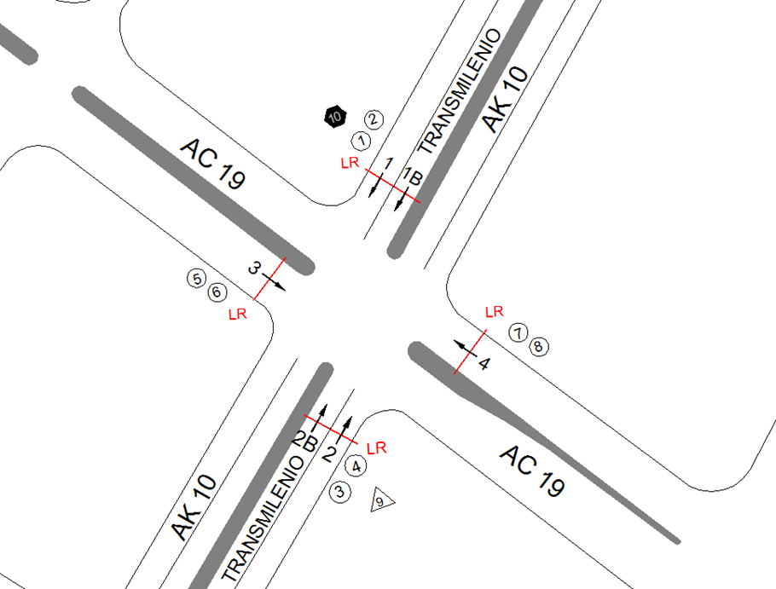
 |  | ESP | 2
 |  | INT | 2
 |  | C2P | 2.5
 |  | C2G | 2.5 | SE EVIDENCIAN UNOS PICOS SINGNIFICATIVOS ENTRE LAS 07:00 Y 08:00 HORAS DEBIDO AL TRASALDO PRINCIPALMENTE A SISTIOS DE TRABAJO Y DE ESTUDIO, HACIA LAS HORAS DEL MEDIO DÍA ENTRE LAS 12:45 Y 13:45 POR TERMINACIÓN DE JORANADA LABORAL DE MUCHAS EMPRESAS Y POR RESTAURANTES UBICADOS EN CERCANÍAS DE LA INTERESCCIÓN. |  |  |  |  | TODOS
 |  | C3 | 2.5
 |  | C4 | 2.5
 |  | C5 | 2.5
 |  | C6 | 2.5 | SE EVIDENCIA UN AUMENTO EN EL VOLUMEN DE MOTOS EN EL PERÍODO DE LAS 22:00 HORAS DEL MOVMIENTO 4, DEBIDO A QUE A ESTA HORA ES EL CAMBIO DE TURNO DE TRABAJADORES DE EMPRESAS, QUE TOMAN ESTA VÍA PARA RETORNAR A LOS HOGARES. |  |  |  |  | ORIENTE
 |  | >C6 | 2.5
 |  | M | 0.5
 |  | BIC | 0.3

 |  | ANALISIS PUNTUAL
 |  | LA INTERSECCIÓN DE LA AVENIDA CARRERA 10 (AVENIDA DARÍO ECHANDÍA) CON LA AVENIDA CALLE 19 (AVENIDA CIUDAD DE LIMA). SE ENCUENTRA UBICADA EN SECTOR CENTRO DE LA CIUDAD EN LA LOCALIDAD DE SANTA FE. LA AVENÍDA CARRERA 10 (AVENIDA DARÍO ECHANDÍA) ESTÁ CARACTERIZADA POR TENER DOS CALZADAS EXTERNAS DE DOS CARRILES CADA UNA PARA TRÁFICO MIXTO (INCLUYE TPC) Y DOS CALZADAS INTERNAS EXCLUSIVAS PARA EL SISTEMA TRANSMILENIO CON UN SEPARADOR CENTRAL QUE SOPORTA EL TRANSITO EN SENTIDO NORTE-SUR Y VICEVERSA. LA AVENIDA CALLE 19 (AVENIDA CIUDAD DE LIMA), ESTÁ CONFORMADA POR DOS CALZADAS PARA TRÁFICO MIXTO (INCLUYE TPC) DE TRES CARRILES, PERMITIENDO EL PASO VEHICULAR EN SENTIDO OCCIDENTE-ORIENTE Y VICEVERSA. EL VOLUMEN TOTAL AFORADO EN LA INTERSECCIÓN FUE DE 67.965 VEHÍCULOS MIXTOS, DISTRIBUIDOS DE LA SIGUIENTE MANERA: EL 56,7% CORRESPONDEN A VEHÍCULOS LIVIANOS, EL 22,3% A TRANSPORTE PÚBLICO COLECTIVO Y MASIVO, EL 18,5% A MOTOS Y EL 1,4% A CAMIONES. LOS PERÍODOS DE MÁXIMA DEMANDA SE PRESENTAN ENTRE LAS 07:00 Y LAS 08:00 HORAS, ENTRE LAS 12:45 Y 13:45 HORAS Y ENTRE LAS 16:00 Y 17:00 HORAS. LA HORA PICO TOTAL DE LA INTERSECCIÓN SE REGISTRA EN EL PERIODO N°2 ENTRE LAS 12:45 Y 13:45 HORAS, DONDE SE MOVILIZA UN TOTAL DE 4.004 VEHÍCULOS MIXTOS, DE LOS CUALES EL 50,1% CORRESPONDE A VEHÍCULOS LIVIANOS, EL 24,3% A MOTOS, EL 22,7% A TRANSPORTE PÚBLICO COLECTIVO Y MASIVO, EL 1,7% A VEHÍCULOS DE CARGA Y POR ULTIMO SE ENCUENTRAN LAS BICICLETAS CON UNA PARTICIPACIÓN DEL 1,2%.

 |  | REGISTRO FOTOGRÁFICO
 |  | 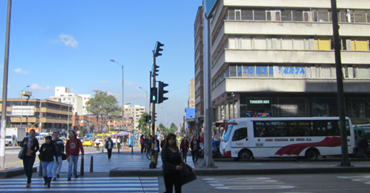 |  |  |  |  | 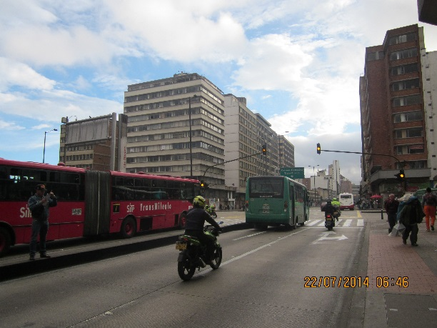

 |  | ACCESO NORTE |  |  |  |  | ACCESO SUR

 |  | 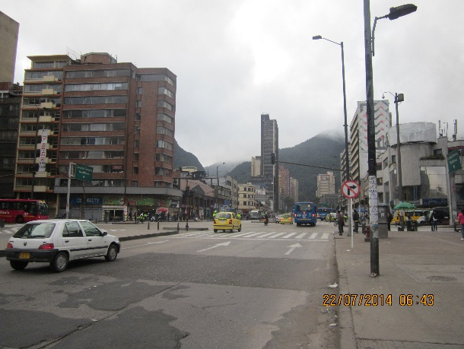 |  |  |  |  | 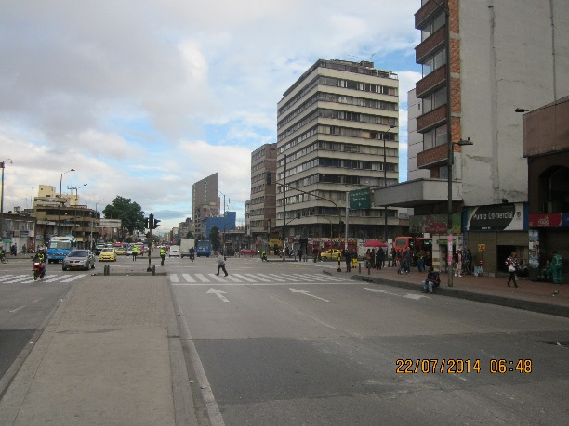

 |  | ACCESO OCCIDENTE |  |  |  |  | ACCESO ORIENTE

